プログラム⓪ 表紙
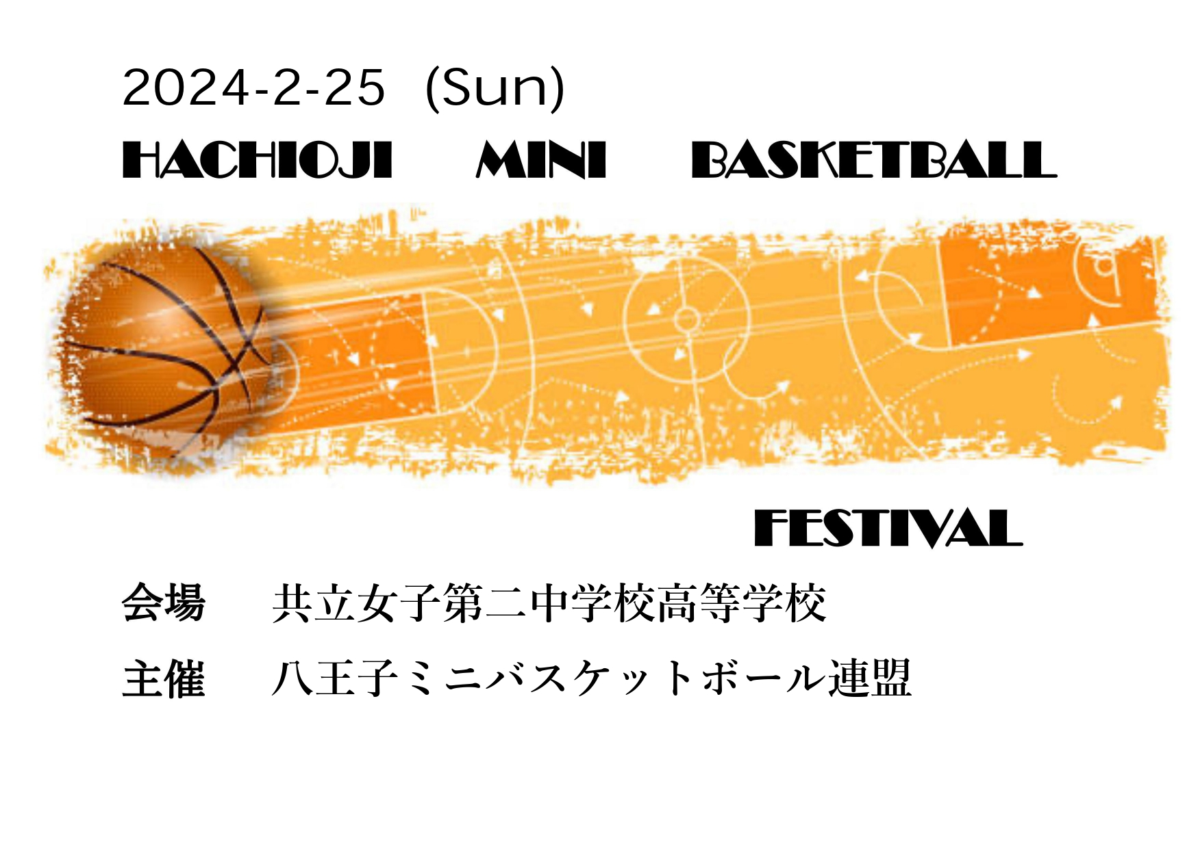

プログラム② 注意事項
注意事項
★ 開門・開場：７：４５ | ★ 会場使用上の注意事項 | ★ 過去に散見されたマナー違反
・時間前の入場、校門前での待機はご遠慮ください。 | ・体育館内は土足厳禁です。外履き、体育館履きの | 例年注意事項をお伝えしておりますが、毎年何件かの
 | 区別をしっかりとおこなって下さい。 | マナー違反が発生しております。
★ 参加児童について | ・外履きはビニール袋などにいれ、各自、もしくは | 共立女子第二中学校高等学校様のご厚意で会場を
・選手の６年生 | チームで管理お願い致します。 | ご提供頂いておりますので、感謝の気持ちを持って利用
・応援の児童は５年生以下全員 | ・観客席の場所指定はしませんので、チーム単位で詰めて | させて頂きましょう。
 | 譲り合って使用願います。 | 以下に、過去のマナー違反を記載いたしますので、
★ ユニホームについて | ・体育館以外の建物には絶対に立ち入らないで下さい | 十分ご注意願います。
・試合は各チームのユニフォームを使用 | ・体育館内の立ち入り禁止区域には入らないで下さい。
(淡色・濃色の上下) | ・ゴミは各自で必ずお持ち帰り下さい。 | ・20km/h以上での走行。（特に集合・解散時以外
・試合以外は防寒対策をして来て下さい。 | ・学校内、校門周辺は全面禁煙です。 | の日中に散見されます。）
 | ・貴重品は各自、各チームで管理して下さい。 | ・駐車場からの退出時の逆走。（テニスコートに沿って
★ ボールについて | ・大会終了後、会場の片付け、清掃を行います | 右回りの一方通行です）
・個人でのボールは持参不要です。 | ので協力お願い致します。 | ・体育館近辺での荷物の積み下ろし。
指定チームにまとめて持参してもらいます。 |  | （車の駐停車は駐車場内のみです）
 | ★ 最寄の緊急医療機関 | ・トイレにトイレットペーパーが散乱していた。
★ 駐車場について | 東海大学八王子病院 八王子市石川町1838 | （未就学児には、保護者が付き添ってください）
・各チーム４台まででお願い致します。 | TEL：042-639-1111
・別途配信の駐車証を印刷してダッシュボードなど | 南多摩病院 八王子市散田町3-10-1
見える所に置いて下さい。 | TEL：042-663-0111

・駐車証は、入場時から（駐車後でなく）誘導者に
見えるように置いて下さい。
・駐車場についてはスタッフの指示に従い、指定
された場所に止めて下さい。
・体育館横での人の乗り降り、荷下ろしは厳禁です。
渋滞の原因となりますので駐車場にてお願いします。
・敷地内は20㎞以下の速度を守って下さい。
・理事は別枠で、左側に少し下った駐車場を利用ください。

プログラム⑤ イベント
＜イベント＞※担当：XXXX とあるチームの保護者（各2名ほど）は得点、タイムのカウントなどのサポートをお願いします。

（１）１・２・３年生 ： ドリブルリレー （10:40～）
 | ・全ての１・２・３年生を 「男女混合」の全４グループに分ける
 | ・グループごとに、オールコートドリブルリレー（50往復）のタイムアタック
 | Aグループ

 | 川口MAX男女・パワーズ・八王子OWD・小宮・みなみ野SUNS
 | 舞台側ゴール出入口側（担当：川口男女）
 | Bグループ
 | 椚田男女・南陽台男女・SANDA・別所男女
 | 舞台側ゴール奥側（担当：椚田男女）
 | Cグループ
 | 緑が丘男女・わかくさ男女・リトルモンスターズ・wild SPEED・ボナンザ
 | 舞台反対側ゴール出入口側（担当：緑が丘男女）
 | Dグループ
 | 由井一男女・陶鎔男女・OKスマイル・SPEED
 | 舞台反対側ゴール奥側（担当：由井一男女）

（２）４・５年生 ： ドリブルリレー ＆ フリースローチャレンジ（12:10～）
 | ・全ての４・５年生を 「男女混合」の全４グループに分ける
 | ・グループごとに、オールコートドリブルリレー（60往復）のタイムアタック
 | ・グループごとに全員が順番にフリースローを行い、合計50ゴールのタイムアタック
 | ・ドリブルリレー＆フリースローチャレンジの、合計タイムが早い順に順位を決めます
 | グループ分け、集合場所、担当チーム（サポート保護者） は、１・２・３年生イベントと同じです。

（３）６年生 ： フリースローチャレンジ（15:20～）
 | ・１ゴールに１チーム配置
 | ・全員（コーチも含めて）が順番にフリースローをシュート
 | ・開始から終了の合図までの２分間での得点数を競う
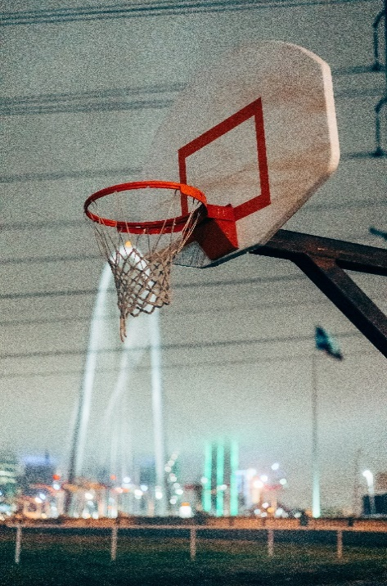
 | ・上記を２セット実施

 | ① 女子（４チーム） 15:20～
 | チョコレート： 舞台側ゴール出入口側（担当：川口男女）
 | キャンディ ： 舞台側ゴール奥側（担当：椚田男女）
 | プリン ： 舞台反対側ゴール出入口側（担当：緑が丘男女）
 | バニラ ： 舞台反対側ゴール奥側（担当：由井一男女）
 | ② 男子（Aブロック３チーム） 15:30～
 | エイト ： 舞台側ゴール出入口側（担当：川口男女）
 | キング ： 舞台側ゴール奥側（担当：椚田男女）
 | チャイルド ： 舞台反対側ゴール出入口側（担当：緑が丘男女）
 | ③ 男子（Bブロック３チーム） 15:40～
 | ハイテール ： 舞台側ゴール出入口側（担当：川口男女）
 | マウンテン ： 舞台側ゴール奥側（担当：椚田男女）
 | シルク ： 舞台反対側ゴール出入口側（担当：緑が丘男女）

（４）１～６年の全選手 ＆ 保護者 によるダンシングタイム（15:50～）
 | ・会場にいるすべてのメンバー（親も子供も）はフロアコートに降りて、全員集合！
 | ・10-FEETの「第ゼロ感」に合わせて体を動かし、最後の決勝を盛り上げましょう！

